Обложка
Курс: Microsoft Excel | Уровень IV Макросы на VBA

 |  |  | Модуль 1 | Запись и редактирование кода
Данный модуль направлен на изучение языка приложения Microsoft Excel - VBA, в рамках курса вы изучите:

знакомство с макросами и радктором, типы записей макроса, преимущества записи в относительных ссылках, редактирование кода, пошаговыйы запуск кода, важные для свойства объекта Range при записи в относительных ссылках, оператор With и Call, и их роль, горячие клавиши для макросов

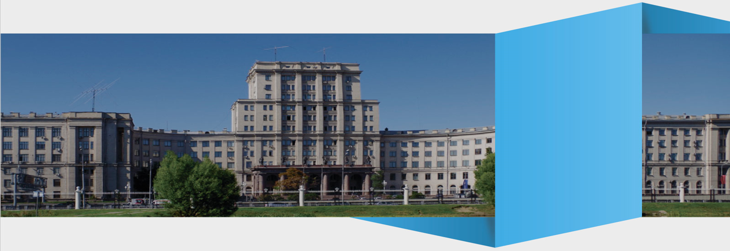

Преподаватель: |  | Чмель Виктор Иванович

Контакты: | e-mail | vchmel@edubmstu.ru

Прогресс
ПРОГРЕСС ВЫПОЛНЕНИЯ МОДУЛЯ
 | 1 ряд | 2 ряд | 3 ряд | 4 ряд
 | 0% | 0% | 100% | 100%
 |  |  |  | Краткий обзор редактора VBA

1

1 ряд | 2 ряд | 3 ряд | 4 ряд
 |  | 100% | 100%

Выполнено заданий
Д/З

 |  |  |  |  | 16 | из | 16 | R

Знакомство
 |  |  | ВКЛЮЧЕНИЕ ВКЛАДКИ РАЗРАБОТЧИК
 | Окно работы с VBA в эксель |  | Нажмите правой кнопкой на Ленте
 |  |  | Выберите НАСТРОЙКИ ЛЕНТЫ
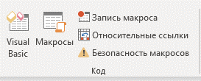
 |  |  | Включите отображение вкладки РАЗРАБОТЧИК
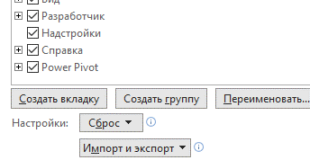

4 | Формат .xlsm
4 | Безопасность
4 | Запись макроса
4 | Сохранение кода
4 | Удаление макроса | 4 | ДЕЙСТВИЕ МАКРОСА ОТМЕНИТЬ НЕЛЬЗЯ!
 |  |  | (хотя в процессе записи Ctrl Z иногда выручает)
 | Под макросы можно использовать |  | Если что-то пошло не так, необходимо выйти из книги без сохранения
 | пустую книгу | 4 | Имя макроса не должно содержать пробелов и начинаться с цифры
СОВЕТ | когда она открыта, все макросы из | 4 | Имена модулей или макросов не должны дублироваться
ВАЖНО
 | нее будут доступны и другим | 4 | Имена модулей и макросов не должны совпадать
 | книгам | ИМЕНА

Запись
Макросы в абсолютных ссылках
самый базовый уровень записи, он записывает все действия с учетом конкретных адресов каждой ячейки
Макросы в относительных ссылках
более продвинутый уровень, запись идет всегда относительно статовой ячейки в терминах СМЕЩ
Макросы в относительных ссылках можно написать для одного набора данных, а использовать для другого
(где иной размер строк и столбцов)
Ключевые горячии клавиши при такой записи

Ctrl Enter |  | Завершение ввода в той же ячейки
Ctrl стрелочки |  | Определение границ заполненных данных
Ctrl shift стрелочки |  | Выделение границ заполненных данных
Ctrl shift звездочка (там же восьмерка) |  | Выделение текущего региона (current region) с всегда активной первой ячейкой
Tab |  | Смещение вправо после ввода данных в ячейку
Внутри редактора при работе с кодом
F8 - важный элемент для отладки и просмотра (пошагового) выполнения макроса
ВАЖНО
F5 - выполнение всего макроса

4 | Значок апострофа (') позволяет писать комментарии к коду
 | при выполнении программа их просто игнорирует
4 | При копировании кода в Word надо, чтобы был выбран русский язык
 | Апостроф ставится буквой э, нажатой на английской раскладке

Кейс Проба
Кейс Проба редактирования кода и запись в абсолютных ссылках
 |  |  |  |  |  |  | Задания
 |  |  |  |  |  | 4 | Сделать заголовки жирными
 |  |  |  |  |  | 4 | Все сделать по центру
 | Договор | Марка | Цена | НДС | Стоимость | 4 | Сделать заголовки с заливкой
 | 1 | Apple | 150 | 30 | 180 | 4 | Отредактировать код
 | 2 | Samsung | 125 | 25 | 150
 | 3 | Xiaomi | 140 | 28 | 168 |  | Блок With применяется для выполнения последовательности
 | 4 | Sony | 200 | 40 | 240 |  | строк кода для отдельного объекта
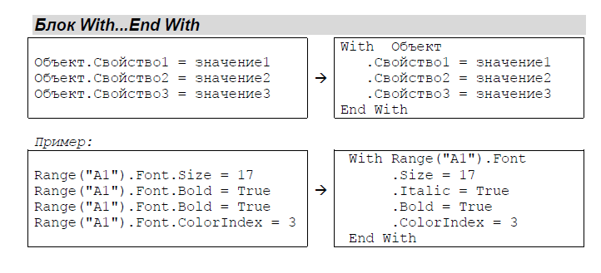
 | 5 | Motorola | 250 | 50 | 300

О1
Примените записанный макрос к таблице
№ | Фамилия | Имя | Отчество | Пол | Дата Рождения | Город | Отдел | Оклад | Бонус | ФОТ
1 | Арбузов | Антон | Алексеевич | м | 08,09,1976 | г. Москва | ФИН | 1510 | 2150 | 3660
2 | Вишнева | Валентина | Викторовна | ж | 04,01,1989 | г. Екатеринбург | ОНК | 5750 | 1520 | 7270
3 | Дубов | Денис | Давидович | м | 31,08,1968 | г. Нижний Новгород | ЛОГ | 7360 | 1910 | 9270
4 | Дынин | Дмитрий | Данилович | м | 08,06,1967 | г. Звенигород | ФИН | 3000 | 690 | 3690
5 | Карасев | Константин | Кириллович | м | 26,12,1990 | г. Нижний Новгород | ОТД | 2070 | 2230 | 4300
6 | Мышкина | Марина | Максимовна | ж | 30,04,1984 | г. Москва | ОТД | 3100 | 1810 | 4910
7 | Овнова | Оксана | Олеговна | ж | 30,10,1982 | г. Москва | ФИН | 3000 | 2040 | 5040
8 | Петухов | Платон | Петрович | м | 07,03,1966 | г. Красногорск | ОТД | 1800 | 870 | 2670
9 | Перцева | Полина | Павловна | ж | 15,01,1960 | г. Санкт-Петербург | ОНК | 5000 | 900 | 5900
10 | Павианов | Павел | Петрович | м | 07,06,1962 | г. Москва | ФИН | 2550 | 530 | 3080
11 | Ромашкин | Роман | Русланович | м | 16,11,1977 | г. Ярославль | ФИН | 4650 | 2350 | 7000
12 | Степнова | Светлана | Сергеевна | ж | 02,03,1976 | г. Москва | ОТД | 2100 | 580 | 2680
13 | Туров | Тимофей | Трофимович | м | 16,08,1985 | г. Санкт-Петербург | ЛОГ | 5100 | 1460 | 6560
14 | Удодов | Ульрих | Уокерович | м | 11,06,1990 | г. Ярославль | ОТД | 3060 | 2250 | 5310
15 | Южный | Юрий | Юрьевич | м | 26,05,1984 | г. Звенигород | ЛОГ | 3650 | 730 | 4380
16 | Яблоков | Яков | Яковлевич | м | 17,11,1981 | г. Москва | ОТД | 1960 | 850 | 2810

ПамяткаРедактор
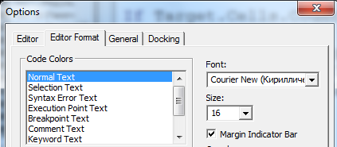
Включение редактора VBA
 |  | Редактор
 | Группа КОД, вкладка РАЗРАБОТЧИК
 |  | Что важно включить в редакторе?

Горячая клавиша для активации Ctrl F11

 | Кнопки для запуска макроса можно делать
 | с помощью объекта КНОПКА
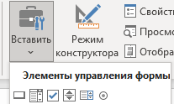

 |  | Написание программы начинается с добавления нового модуля
Стоит помнить
Если писать имя макроса на русском, оно может
читаться некорректно, к примеру, на Mac

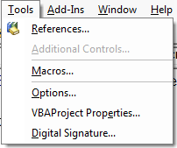
 |  | Размер шрифта кода

ПамяткаКод
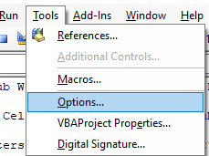
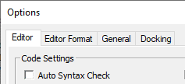
 | Чтобы отключить постоянные отчеты об ошибках, надо

При этом ряд синтаксических ошибок
все равно будут помечаться красным
Просто не будет постоянно выскакивать окно с их
обозначением
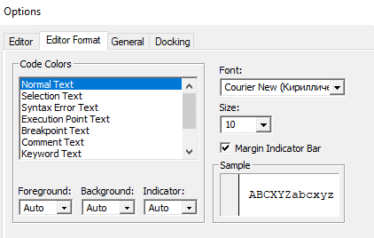

 | Чтобы настроить размер шрифта, надо

 | Тут также можно менять
 | цвета

 |  | Режим требующий обязательного объявления переменных (если они требуются)
 |  | называется Option Explicit
 |  | Его можно включить и отключить тут

ПамяткаЦвета
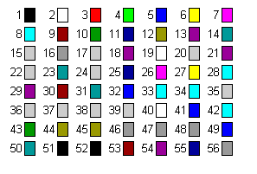
Color index
Список номеров для свойства .ColorIndex

